Прайс 1
Номер | Тип | Формат | 1,000,000 | Цены
 |  |  |  | Цена нам | Цена клиенту | Цена итого
1 | стикер | 60x90 | 6 | 5300 | 6,360 | 38,160
2 | стикер |  | 1 | 7700 | 9,240 | 9,240
3 | стикер |  | 8 | 8200 | 9,840 | 78,720
4 | стикер |  | 8 | 6800 | 8,160 | 65,280
5 | стикер |  | 10 | 7700 | 9,240 | 92,400

 |  |  | 
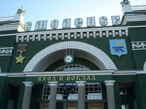 |  |  |  |  | 

